Guide
صفحه اصلی | مبدل ها | اندازه سهم | قاشق غذاخوری | قاشق چایخوری | فونت های مورد استفاده در برنامه
 |  | يک پيمانه | 16 قاشق غذا خوري | 48قاشق چايخوري
1 | tbsp که به معنی قاشق غذاخوری ومعادل عبارت Table Spoon می باشد.
2 | Tsp که به معنی قاشق چای خوری ومعادل عبارت Tea Spoon می باشد.
مبدل ها
صفحه اصلی
3 | قبل از استفاده از برنامه، فونتهای (IRANSANS ,B Nazanin, Webdings) را روی سیستم خود نصب کنید. جهت این کار فونت های موجود را نصب کنید
4 | کلیه سلول هایی که در مقابل آنها علامت(×) است را برای عملکرد صحیح برنامه، تکمیل کنید.
5 | در ابتدا نام ماده غذایی را برای عملکرد صحیح برنامه و درج در جدول وارد نمایید.
6 | نوع ماده غذایی را از لیست کشویی انتخاب کنید. وارد کردن نوع ماده غذایی به صورت دستی امکان پذیر نمی باشد.با انتخاب نوع ماده غذایی واحد سهم ماده غذایی نیز به صورت اتوماتیک تغییر می کند. لازم به ذکر است که تغییر واحد سهم توسط کاربر غیر ممکن است و بر اساس ماهیت ماده غذایی تغییر می کند. |  |  |  | جامد
 |  |  |  |  | گرم

7 | پارارمتر های معیار سهم بر اساس نوع ماده غذایی (جامد و یا مایع ) تغییر می کند و وارد کردن اطلاعات به صورت دستی از سوی کاربر غیر ممکن است.در واقع معیار سهم وابسته به نوع ماده غذایی است. |  |  |  | 1 فنجان

8 | اطلاعات مورد نیاز برنامه شامل: انرژی،مقدار قند،چربی ،نمک و اسید های چرب ترانس در 100 گرم را وارد نمایید. با وارد کردن این موارد؛ مقادیر وارد شده در سهم محاسبه و نمایش داده خواهد شد. در جدول نشانگر رنگی نیز پارامتر ها بر اساس مقدار در سهم درج و با ضوابط برچسب گذاری اداره نظارت تطبیق داده می شود

9 | در سلول مربوط به شماره پروانه بهداشتی ساخت از لیست کشویی می توانید موارد دیگری را نیز انتخاب نمایید. |  |  |  | شماره پروانه بهداشتی ساخت

Data
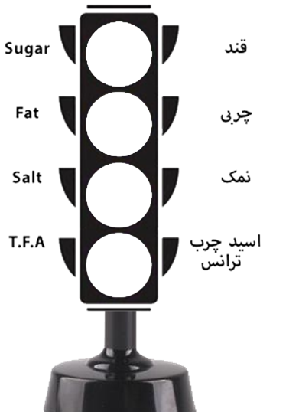

سلول های تکمیل شده | 2 |  | نرم افزار تعیین گروه رنگی مواد غذایی |  |  | =
سلول های تکمیل نشده | 9
نام ماده غذایی |  | 1
نوع ماده غذایی | جامد | 2
اندازه سهم |  | 1
واحد سهم | گرم | 2
معیار سهم(1 قاشق، 1 پیمانه و... |  | 1
انرژی در 100 گرم/میلی لیتر |  | 1
قند در 100 گرم |  | 1
چربی در 100 گرم |  | 1
=
اندک/Low
=
متوسط/Medium
=
زیاد/High
نمک در 100 گرم |  | 1 |  | شماره پروانه بهداشتی ورود
اسیدهای چرب ترانس در 100 گرم |  | 1
شماره پروانه بهداشتی ورود |  | 1
مبدل ها
راهنما
 |  |  |  |  | راهنما | مبدل ها
 |  |  | Created By: Mosayeb Khani

Image & Convertor
نتیجه
مقدار سدیم به میلی گرم در باکس زرد رنگ وارد کنیم نتیجه در باکس سبز رنگ خواهد بود
صفحه اصلی
 |  |  |  | محاسبه انرژی ماده غذایی در 100 گرم
 | تبدیل سدیم به نمک |  |  |  | مقدار کربوهیدرات در100 گرم را در سلول سبز رنگ وارد کنید | 1
 |  |  |  |  | مقدار پروتئین در100 گرم را در سلول آبی رنگ وارد کنید | 1
نتیجه نهایی
 |  |  |  |  | مقدار چربی در100 گرم را در سلول زرد رنگ وارد کنید | 1.5
 |  | 1050 | 2.625 |  | مقدار انرژی در 100 گرم ماده غذایی | 21.5

صفحه اصلی

نتیجه
مقدار نمک به گرم در باکس سبزرنگ وارد کرده نتیجه در باکس زرد رنگ خواهد بود
 | تبدیل نمک به سدیم

 |  | 2.625 | 1050

